关系图
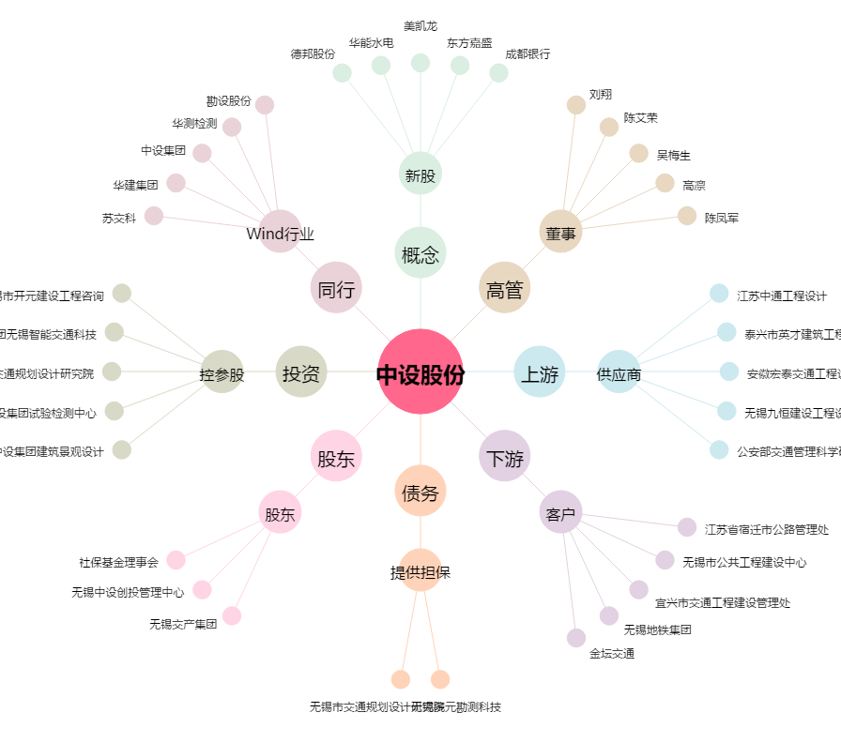
中设股份[002883.SZ] - 关系概览图

